자료수집양식
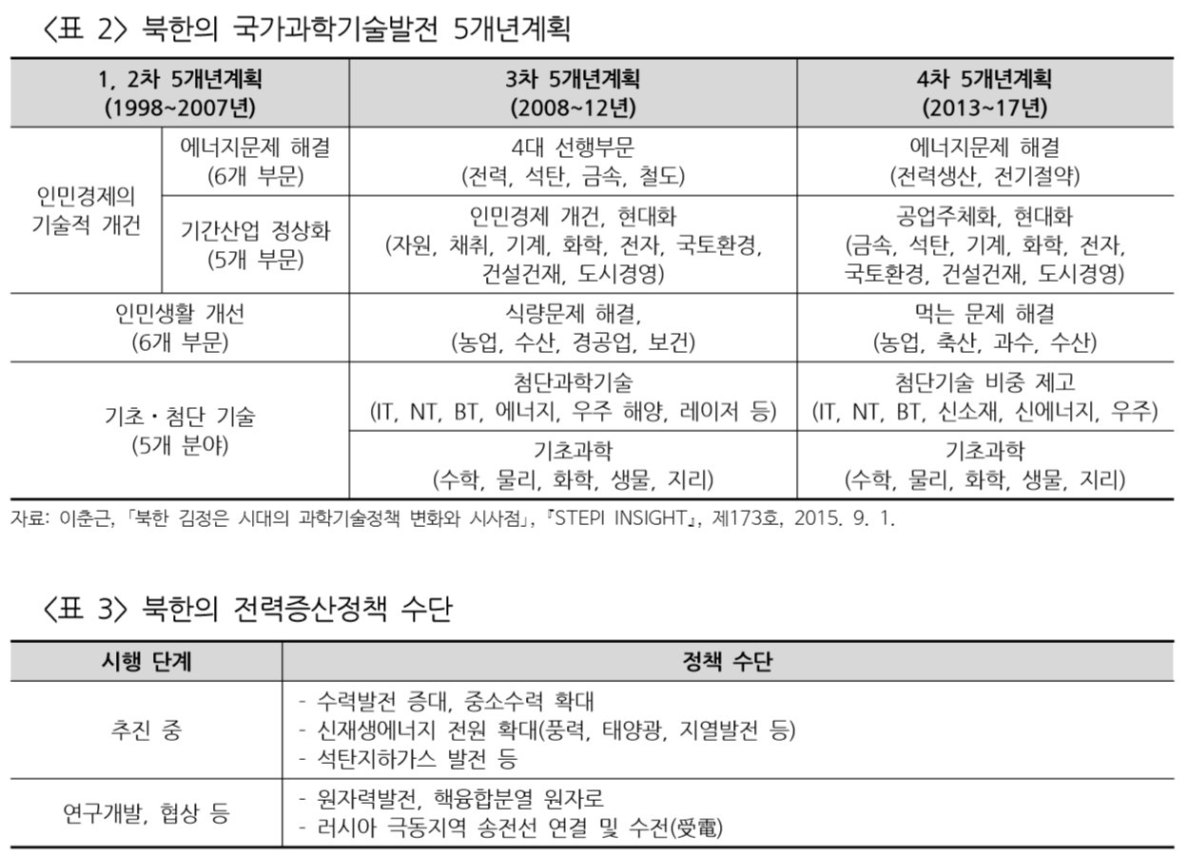
0002
제목(반드시 요약문 양식에 입력한 제목과 같아야 함.) | 표/그림 일련번호 | 자료유형(표,그림,…) | 자료에 나온 표나 그림 설명(캡션) | 자료가 나온 쪽번호
북한의 전력증산정책과 과제 | <표 1> | 표 | 북한의 화력발전 설비 규모, 연료원 및 소재지 | 6
북한의 전력증산정책과 과제 | <표 2> | 표 | 북한의 국가과학기발전 5개년계획 | 8
북한의 전력증산정책과 과제 | <표 3> | 표 | 북한의 전력증산정책 수단 | 8
북한의 전력증산정책과 과제 | <표 4> | 표 | 2000년 이후 증설된 북한의 주요 중대형 수력발전 현황 | 10
북한의 전력증산정책과 과제 | <표 5> | 표 | 북한의 주요 태양광 설비 | 12
북한의 최근 에너지 동향과 재생에너지 확대 움직임 | 그림 | 글 | 자연에네르기 중장기 개발계획 | 웹페이지
북한의 최근 에너지 동향과 재생에너지 확대 움직임 | 글 | 글 | 북한 재생에너지 관련 최근 동향 | 웹페이지
시설 현대화ㆍ신재생에너지 추진…대북 전력사업 잰걸음 | 그림 | 그림 | 북한 발전사업 현황 | 영상 0:27
시설 현대화ㆍ신재생에너지 추진…대북 전력사업 잰걸음 | 인터뷰 | 인터뷰 인용 | 북한전력 개선위해 노후설비, 송전망현대화 추진 | 영상 0:46
시설 현대화ㆍ신재생에너지 추진…대북 전력사업 잰걸음 | 그림 | 그림 | 북한내 화력발전소 건립방안 | 영상 1:09
시설 현대화ㆍ신재생에너지 추진…대북 전력사업 잰걸음 | 그림 | 그림 | 신재생에너지 발전 혜택 | 영상 1:32

